ds Agendamento
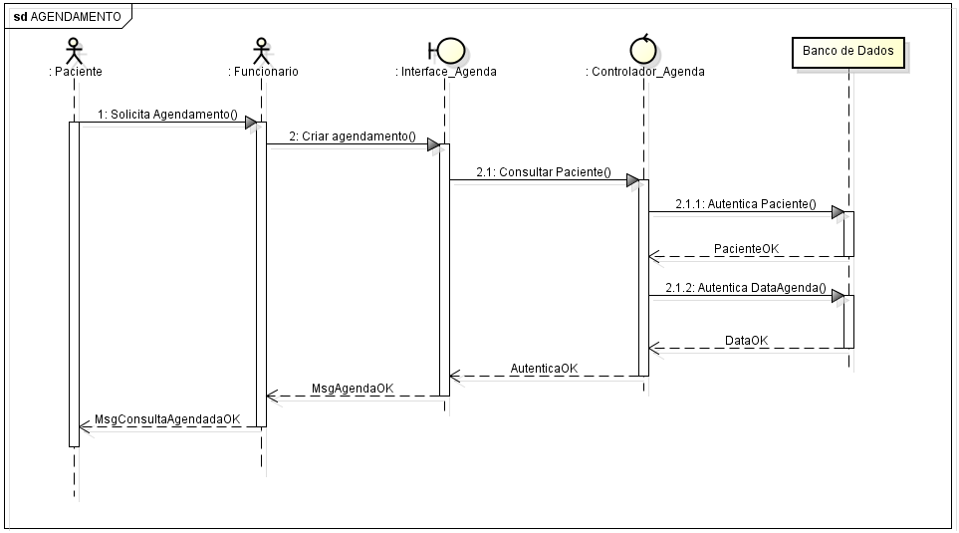
Diagrama Sequencial Agendamento

ds Login Sistema
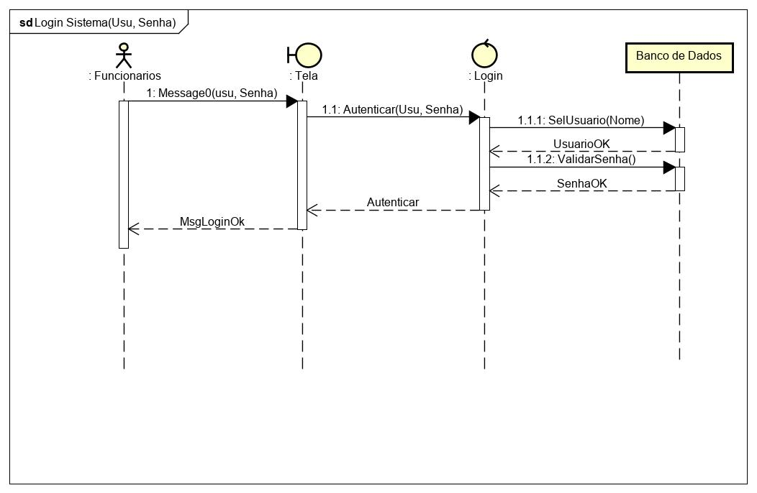
Diagrama Sequencial Login Sistema

ds Cadastro Funcionario
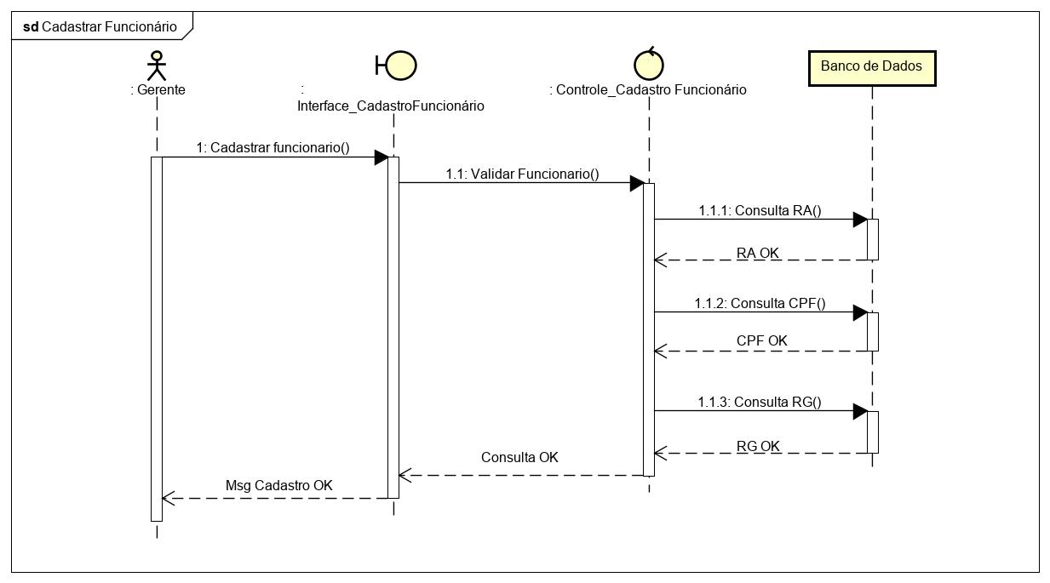
Diagrama Sequencial Cadastro Funcionario

ds Consulta Funcionario
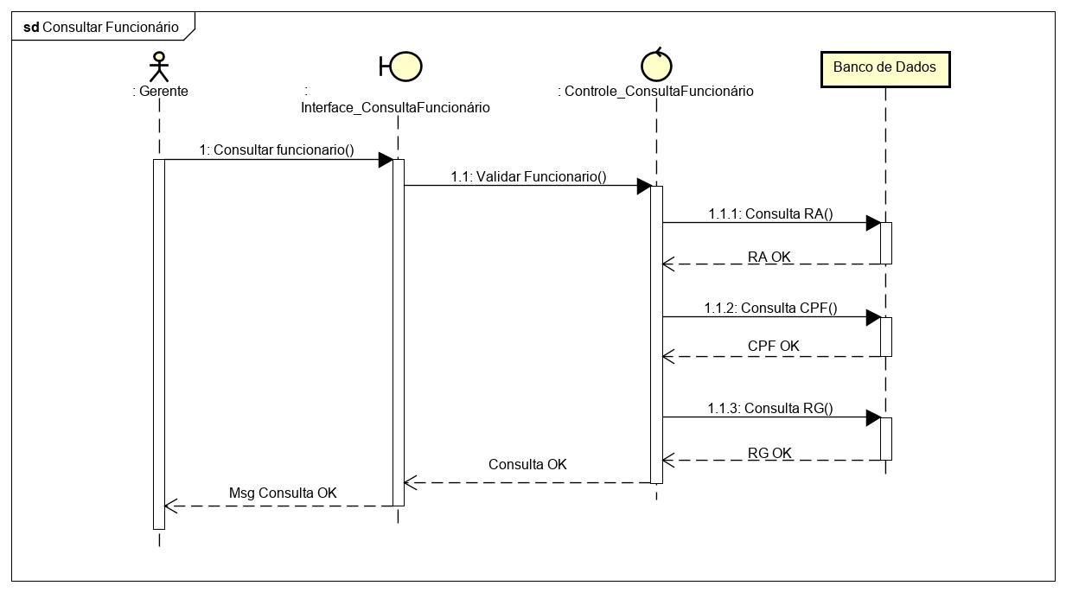
Diagrama Sequencial Consulta Funcionario

ds Cadastro Paciente
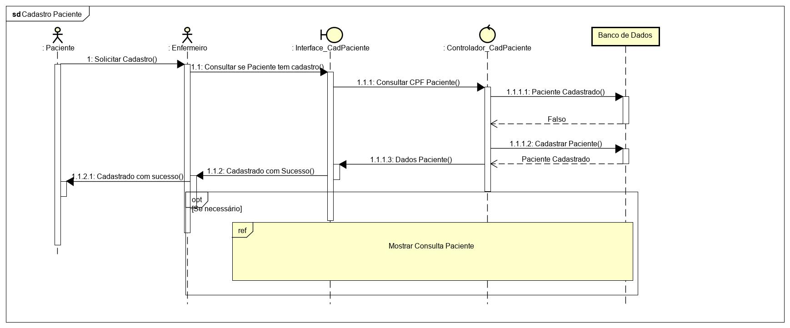
Diagrama Sequencial Cadastro Paciente

ds Consulta Paciente
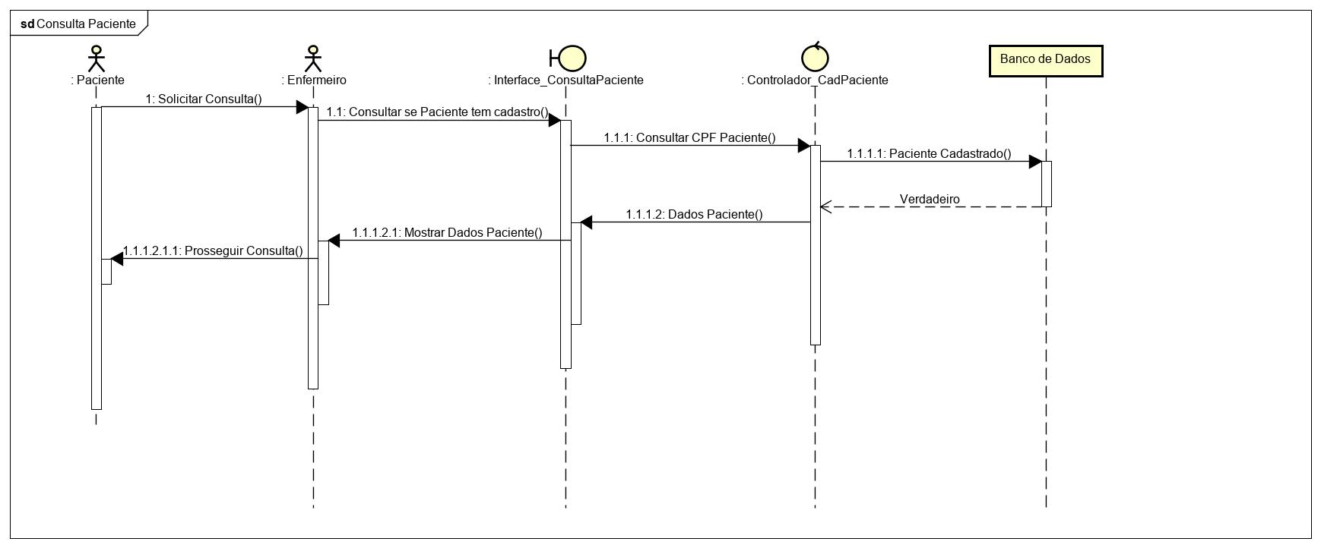
Diagrama Sequencial Consulta Paciente

ds Estoque
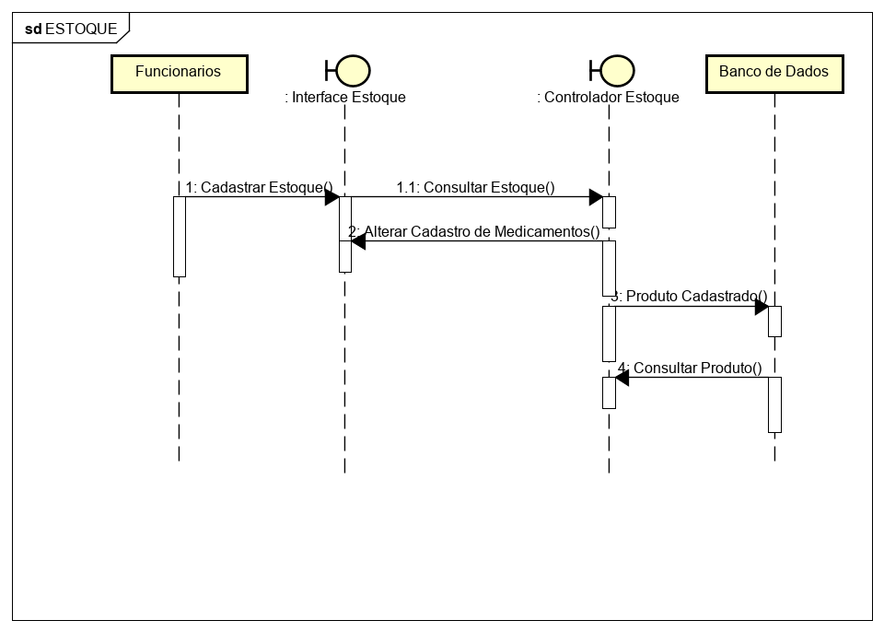
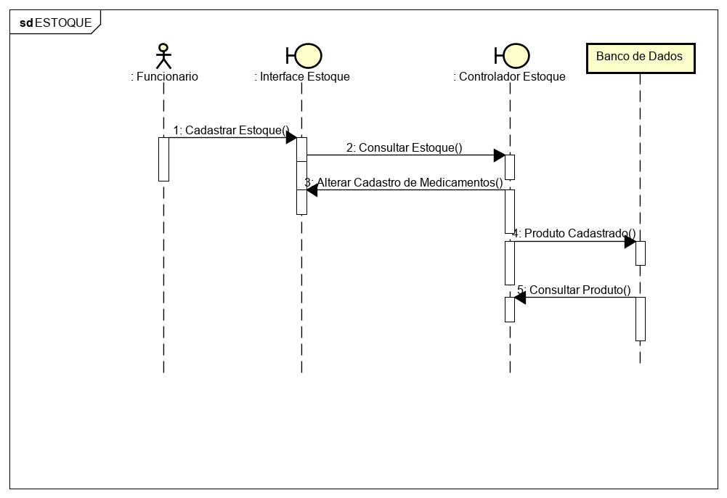
Diagrama Sequencial Estoque

